解析
网店客服服务数据分析
【任务要求】
（1）请上传制作完成的客服人员咨询成交转化率统计表截图和表格文件。（转化率以百分数显示，四舍五入，保留两位小数） （2）根据四名客服人员的咨询成交转化率数据可以看出咨询成交转化率表现最好的客服人员是（ ），咨询转化率最低的客服人员是（ ）。

【知识要点】
完成四名客服咨询成交转化率统计表-数据求和计算（公式求和，合并） 咨询成交转化率=总成交人数/总咨询人数

【重要技能点】
计算咨询成交转化率（重点）-咨询成交转化率=总成交人数/总咨询人数

【关键操作步骤】
第一步：整理表格
（1）请上传制作完成的客服人员咨询成交转化率统计表截图和表格文件。（转化率以百分数显示，四舍五入，保留两位小数）
步骤一：下载表格
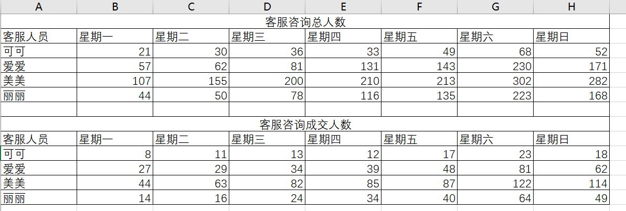

步骤二：对表格行进整理，新建一个表格，计算出每个客服人员一周的咨询人数汇总与咨询成交人数汇总 与成交转化率的计算
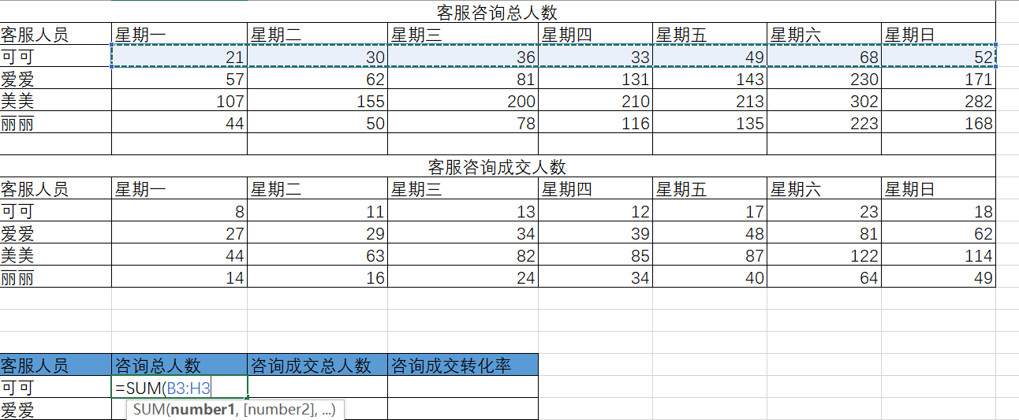

 | 1、咨询总人数计算

2、咨询成交总人数计算

 | 成交转化率=总成交人数/总咨询人数 套用公式，计算出每个客服的成交转化率

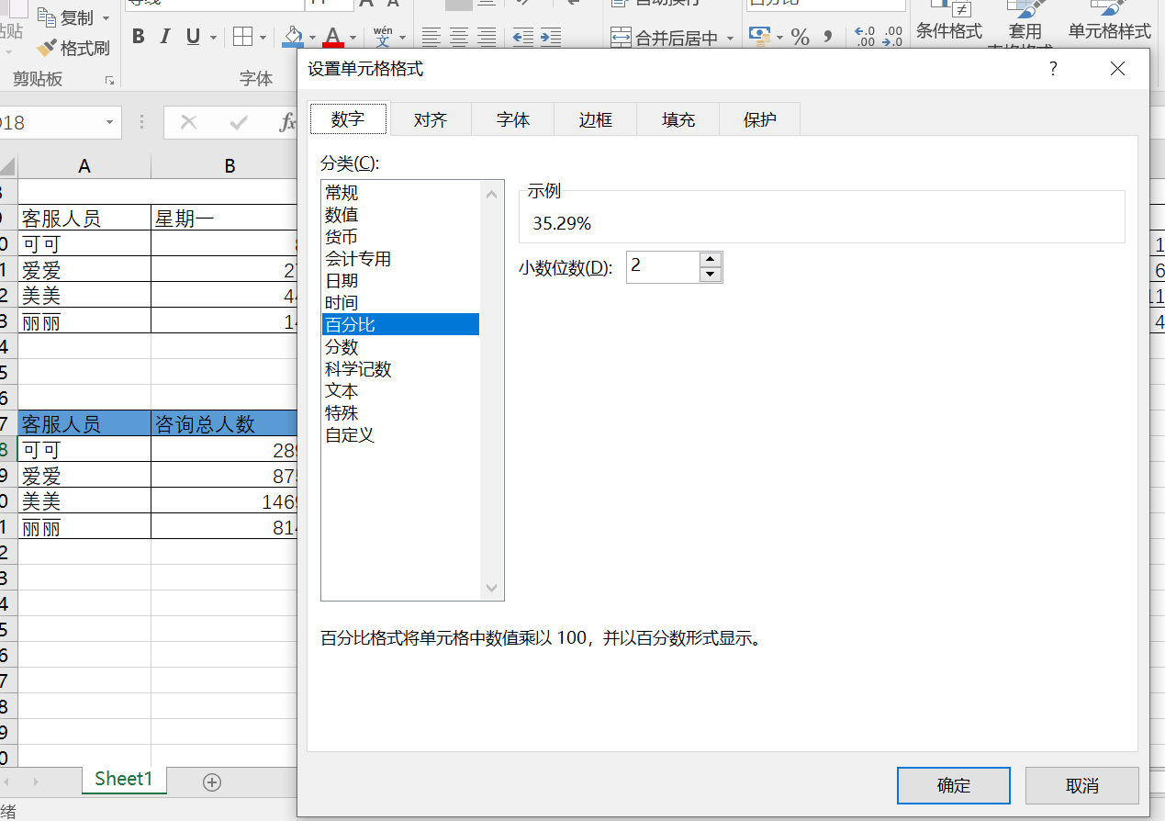
 | 根据题目要求：转化率以百分数显示，四舍五入，保留两位小数

 | 截图提交即可

第二步：整理优化表格做成簇状图
（2）根据四名客服人员的咨询成交转化率数据可以看出咨询成交转化率表现最好的客服人员是（ ），咨询转化率最低的客服人员是（ ）。

 | 为了更直观的看出咨询成交转化率表现最好的客服人员和咨询转化率最低的客服人员。因此我们采用簇状图的表现形式。组合图中需要将“总咨询人数”“总成交人数”设置为簇状柱形图和主坐标轴，将“咨询转化率”设置成折线图和次坐标轴，并为图表添加数据标签。

簇状图的制作及美化
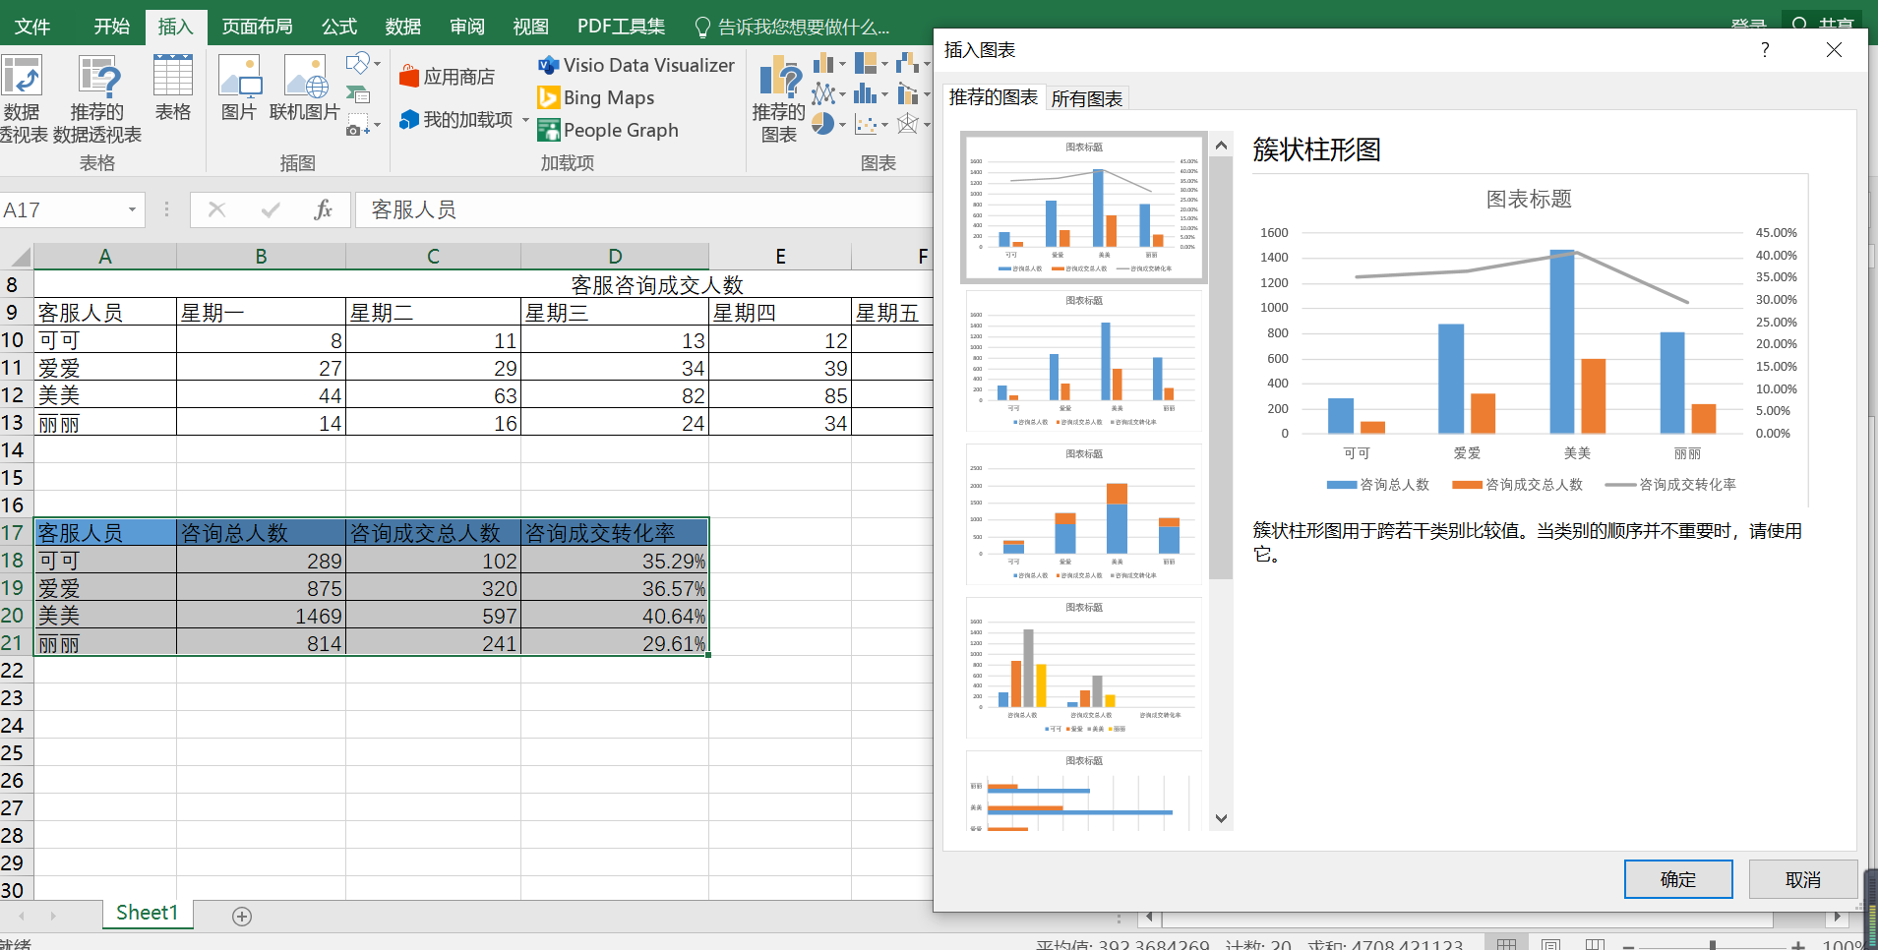
2、插入
3、选择推荐图表

1、选择区域

4、确定

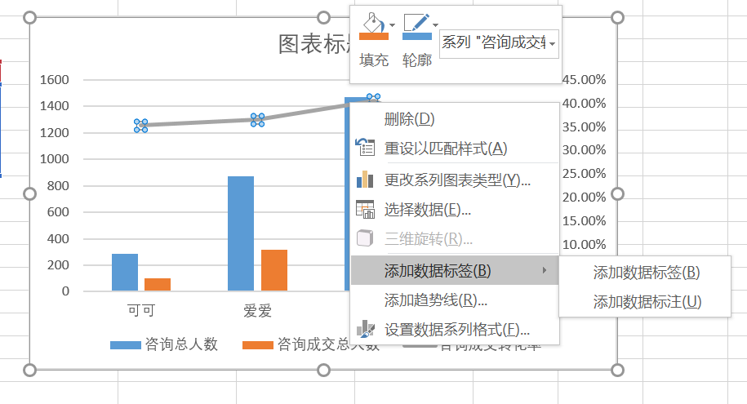
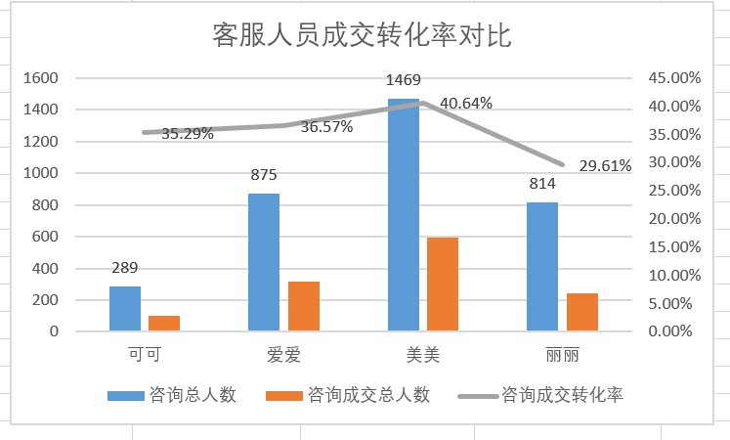
 | 行进美化， 1、添加数据标签； 2、编辑图表标题

（2）根据四名客服人员的咨询成交转化率数据可以看出咨询成交转化率表现最好的客服人员是（美美 ），咨询转化率最低的客服人员是（丽丽 ）。

